상품제안서
카카오 러블리 슬렌더 중성펜 3P세트(0.38) | 상품코드: S44790

 |  |  |  |  |  |  | 02-713-8555 | www.synergygift.co.kr
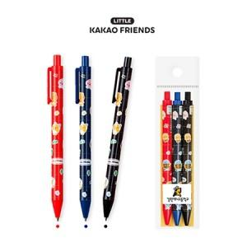

【상세/제작정보】

【인쇄/포장옵션】 | 스티커 / OPP(비닐)

【공급단가】 | 수량 | 100~ | 500~ | 1,000~ | 5,000~ | 10,000~
*VAT별도 | 단가 | 3,060원 | 2,850원 | 2,780원 | 2,680원 | 2,640원

【상품 URL】 | https://www.synergygift.co.kr:443/src/goods_detail.php?gdno=44790

